상품제안서
지니큐 탁상용 공기청정기 ZQ-AIR700 | 상품코드: S21280

 |  |  |  |  |  |  | 02-713-8555 | www.synergygift.co.kr
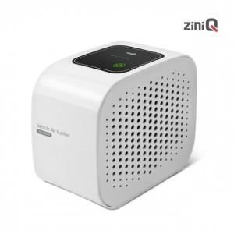

【상세/제작정보】 | 탁상용 공기청정기<br>헤파필터 + 활성탄 필터로 더욱 깨끗한 공기 정화

【인쇄/포장옵션】 | 레이저 / 포장지포장

【공급단가】 | 수량 | 50~ | 100~ | 500~ | 1,000~ | 2,000~
*VAT별도 | 단가 | 17,130원 | 16,210원 | 15,420원 | 15,020원 | 14,760원

【상품 URL】 | https://www.synergygift.co.kr:443/src/goods_detail.php?gdno=21280

